Sheet1
LPデザイン制作ヒアリングシート
※お応えしにくい部分はディレクターが伺いますので、できる箇所で構いませんのでご記入にご協力ください。

案件名 | パントバルーンセラム
お客様名 | 株式会社IKK

基本情報

LP制作する商材 | パントバルーンセラム
 | リニューアル の場合は既存URLをご記入ください。
貴社ホームページURL | https://2nd-peak.com/ https://www.makuake.com/project/2nd-peak/
 | コーポレートサイトなどに商材のページなどございましたら合わせてご記入ください。
商材の内容やアピールポイント | ハリケアの商材 即効性と持続性を両立 オイル美容液でメイク下地としてもOK １）40代以降にマッチした配合で「鏡をみるのが楽しくなる！」 ２）メイク下地にも使える2way美容液
 | 商材の内容や特長的なポイントなどがございましたらお聞かせください。
訴求ターゲット・ニーズ | 40代以上 女性 諦めかけているでもなんとかしたいとも思っている お金に余裕があったほうがいい シワ悩み 目元対応 ※目の下の「ダルダル」は不可
 | LPをどのような層のターゲットに訴求したいかお聞かせください。
目的および効果について （複数選択可）

 | LPのコンバージョンとなる目的をお聞かせください。
制作にあたり原稿や素材、 資料のご用意について （複数選択可）
 | https://www.makuake.com/project/2nd-peak/
 | 文章やコピーなどは当方で作成いたしますが、元になる資料や素材のご用意に関してお聞かせください。
競合他社ホームページURL （複数ご記入可） | ①ミストラル・コスメティクス シークレットフィリング https://www.mistral-cosme.com/SHOP/5.html ②ナノミック ヒアロバルーン セラム https://cefinecosmetics.co.jp/Form/Product/ProductDetail.aspx?shop=0&pid=100130133027000004 ③バルーンフェイスローション https://item.rakuten.co.jp/e-shii/10005166/
 | 同様の商材を扱う他社の情報をお教えください。
LPの広告出稿 キーワードやターゲティングなど | ご提案願います
 | 出稿キーワードに沿って制作いたしますのでリスティング出稿キーワードやディスプレイ広告のターゲティングなどをご教示ください
その他LP内容についてのご説明
 | 上記に当てはまらない場合などご入力ください。

LPの構成について

掲載したいコンテンツや 情報をご提供いただける コンテンツ | 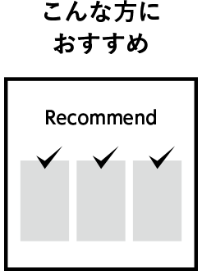  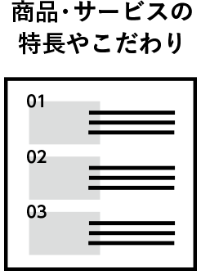 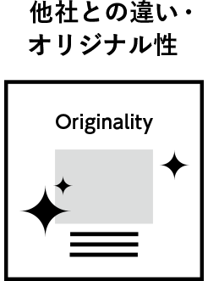 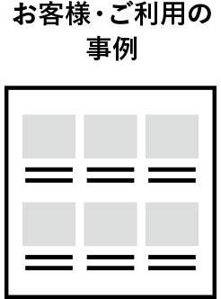
 | 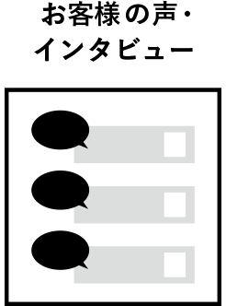 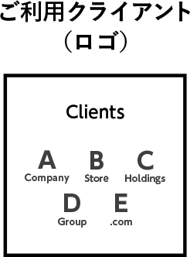 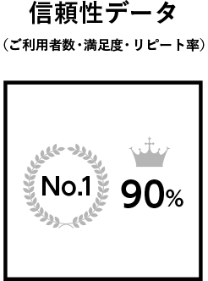 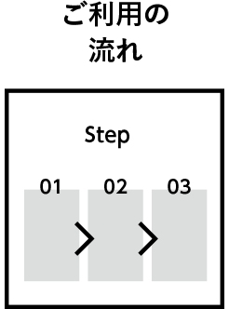 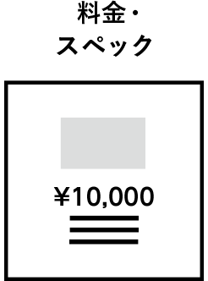
 | 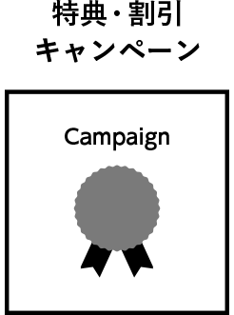 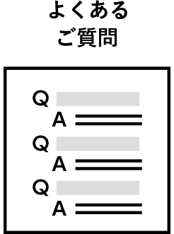 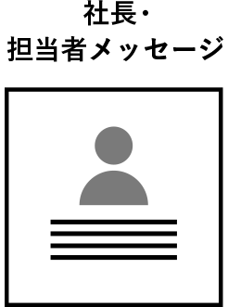  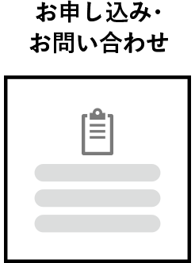

 | LPの構成に重要なコンテンツをピックアップしておりますのでチェックを入れてください。
上記選択項目の詳細 | ●こんな方におすすめ
 | シワ悩みのかた
 | ●こんなお悩みありませんか？
 | シワ悩みのかた
 | ●商品・サービスの特長やこだわり
 | シワケアで即効性と持続性を兼ね備えた美容液
 | ●他社との違い・オリジナル性
 | 化粧下地としても使用できる美容液 即効性と持続性を兼ね備えたもの 今お使いに化粧品にプラスして使える
 | ●お客様・ご利用の事例
 | モニター実施予定準備中
 | ●お客様の声・インタビュー
 | モニター実施予定準備中
 | ●ご利用クライアント（ロゴ）

 | ●信頼性データ（ご利用者数・満足度・リピート率）
 | モニター実施予定準備中
 | ●ご利用の流れ
 | １）朝夜のスキンケア よく振ってお使いください。 スキンケアとしてご使用の際は、適量を顔全体に伸ばしてご使用ください。 ２）化粧下地 よく振ってお使いください。 化粧下地としてご使用の際は、目元や口元などになじませてご使用ください。
 | ●料金・スペック
 | 通常7480円 定期購入 初回 1980円 2回目以降 5422円
 | ●特典・割引キャンペーン
 | 送料無料 などを用意
 | ●よくあるご質問
 | 5問ほど用意します
 | ●社長・担当者メッセージ

 | ●会社紹介・店舗紹介

 | ●お申し込み・お問い合わせ

 | 選択された項目につきまして、できる限り内容をご教示ください。また、別途素材や資料などがある場合はご記入いただかなくても問題ございません。

デザインについて

カラーイメージ | うすいピンク
 | 商材やコーポレートカラーなどございましたらご教示ください。
ロゴ使用 | 用意します 商品ロゴやブランドロゴなど
 | 商材ロゴや指定フォントなどご指定のものがある場合はご教示ください。
デザインテイスト

 | デザインにご希望がある場合はお聞かせください。
参考・競合ホームページ | URL ①
 | 参考にする部分と理由 ①
 | URL ②
 | 参考にする部分と理由 ②
 | URL ③
 | 参考にする部分と理由 ③
デザインのご要望や トーン&マナーの指定
 | デザインなどにレギュレーション指定などがある場合はご教示ください。

デザインについて

LPのサイズ（概算） | 提案してください
 | A4よこサイズの情報量でおよそ800pxとなります。詳細はご予算を加味した上でディレクターとご相談のうえ決定いたします。
デバイス |  |  | ⇐スマホのみでかまいません
オプション仕様
 | 可能性として
 | 実装したい機能やご要望などをお聞かせください。
納品形態
 | この場合のサーバーアップロードとはカートへのアップロードは含まれないということでしょうか
 | 完成したLPのコーディングデータの納品方法をご教示ください。
サーバー情報とFTP （サーバーアップロード納品時）
 | サーバー会社及びプランと、FTP接続情報を納品時までにご教示ください。
広告タグや アナリティクスタグなど | 野品携帯によります
 | 設置するタグ情報やレギュレーションなどありましたらご教示ください。

その他の資料について

その他の資料について | ① ファイル名 | 企画書_クレシェール化粧品様_新ブランドのご提案(LP訴求内容青字)
 | ① 内容の概要 | 企画書
 | ② ファイル名 | 企画書_クレシェール化粧品様_パントバルーンセラム追加成分のご提案
 | ② 内容の概要 | 企画書
 | ③ ファイル名 | ２ＰＫ パントバルーンセラム
 | ③ 内容の概要 | 成分表
 | その他、資料や素材などの提供ファイルについて、提供ファイルのファイル名と概要をご記入ください。

備考欄

その他ご希望やご質問など 自由にご記入下さい。

